業務フロー凡例
システム名 |  |  | システム種別 |  | 基本設計書 |  | 作成者 | 作成日 | 更新者 | 更新日 | 版数
POSサーバー |  |  | POSサーバー |  |  |  | Kiyohara | 2023-06-07 | DuNT | 2024-04-25 | 0.32

機能カテゴリ |  | X0_ログイン |  | 項目 |  | 概要設計書 | 業務フロー凡例

 | ●1_レジ内

●●
画面表示
●●
モーダル表示

●●
処理機能
本来なら、処理内で分岐もあるとは思いますが、今回は、分岐処理についても、一括で処理機能と定義しています。
●●
音声ファイル

 | ●1_レジ周辺機器

セカンドディスプレイ
●●
セカンドディスプレイ画面表示
スキャナー
●●
スキャナー

スキャナー
自動釣銭機
●●
自動釣銭機
プリンター
●●

磁気カードリーダー
磁気カードリーダー
エフケイシステム 両面双方向読み取り MJR-100

 | ●外部連携

●●
API連携
本来ならDBですが、DBの意味で使用しています。
●●
他の機能への連携

●●
端末内DB
設定関連などのDB
最新
ボタン名

最新
分岐・判定

機能概要
システム名 |  |  | システム種別 |  | 基本設計書 |  | 作成者 | 作成日 | 更新者 | 更新日 | 版数
POSサーバー |  |  | POSサーバー |  |  |  | Kiyohara | 2024-02-14 | DuNT | 2024-04-25 | 0.32

機能カテゴリ |  | X0_ログイン |  | 項目 |  | 概要設計書 | 機能概要

 | X0_ログイン機能
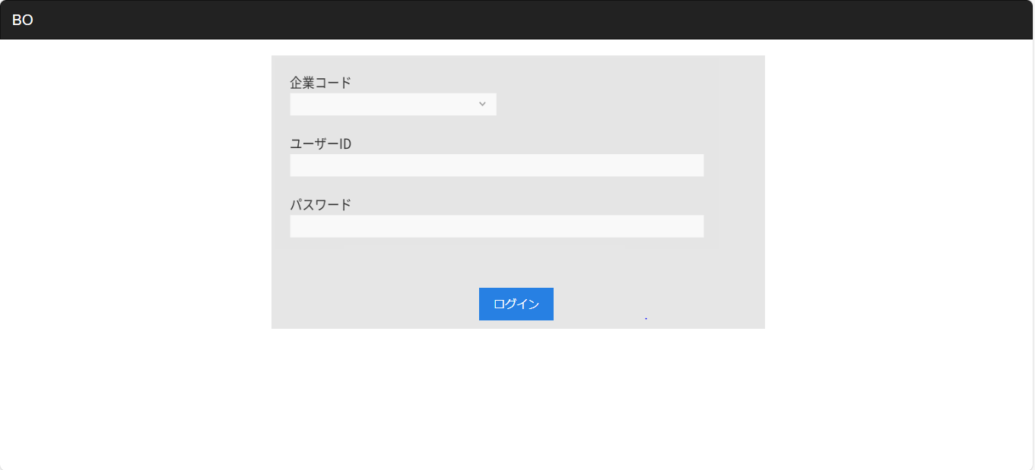
SCX001
ログイン画面
ログインID、パスワード、企業コードを入力の上、[ログイン]ボタンをタッチする。
3つ全てが入力されていない場合は、アラートを出す。

ログイン

KNX001
企業コード・ID参照機能
APX001
ID/PASS取得API
担当者MST
ログインIDの整合性を検証する。存在した場合は、以下の情報を取得する。
・ユーザー名→メニュー上部や、各帳票等に表示用
・権限→管理者 or ユーザーなどにより、編集権限が変わる認識
・言語→現在は、日本語のみ。今後、ベトナム語を追加
・POSサーバーは、会社ごとに分けない。
※従業員コード＋アクセスIPアドレスで、個別認識をする。パスワードも設定。暗号化して保存。
・所属先区分 →現在は、「1：エリア」「2：店舗」の二種類の認識
・エリア→ 所属先区分が1：エリアの場合、どのエリアかを指定する。現在は、09999：全エリア
・店舗→ アクセス可能な店舗 所属先区分がエリアの場合、09999：全エリア
※取得したデータは、変数で保存しておく
※いなげや様の担当者別ログイン、カスミ様の担当者別ログインの両方に対応するようにする。

はい
パスワードMST
IDの文字数制限
パスワードの文字数制限と、複数回利用制限？

KNX002
パスワード照会API

IDを送信し、パスワードを取得する。
パスワードは、DBに「SHA1」で保存されているため、入力されたパスワードを「SHA1」に変換し、間違っているかを確認する。

そもそも、「SHA1ハッシュ」で使用する必要があるか？ハッシュ化する場合、通信経路での傍受等も考慮して、平文での通信は行わない。ユーザーPC側で照会を行うようにする。
エラー
はい

エラーメッセージ表示
ログインが成功した場合、
・ログインしているアカウントはシステム権限を持つ場合、そのアカウントが所属する店舗を保存しない。
・ログインしているアカウントはシステム権限を持たない場合、他のフローで使用するためにそのアカウントが所属する店舗を保存する。
ログインが失敗した場合、SCX001_ログイン画面にサーバーから返されたエラーメッセージを表示する。

X1_メニュー機能

システム権限を持たない人は、40番まで表示可能。１ページ=20メニューのため、２ページ目まで遷移可能
システム権限を持つ人は、100番まで表示可能、５ページ目まで遷移可能。
権限、所属会社、所属店舗、担当者ID、担当者名が変数になる。

画面設計書
システム名 |  |  |  | システム種別 |  |  |  |  |  | 基本設計書 |  |  |  |  | 作成者 |  |  | 作成日 |  | 更新者 | 更新日 | 版数
POSサーバー |  |  |  | POSサーバー |  |  |  |  |  |  |  |  |  |  | Kiyohara |  |  | 2024-02-14 |  | DuNT | 2024-04-25 | 0.32

機能カテゴリ |  |  | X0_ログイン |  |  |  |  |  | 項目 |  |  | 概要設計書 |  |  | 画面設計書

 | ■ログイン画面のイメージ

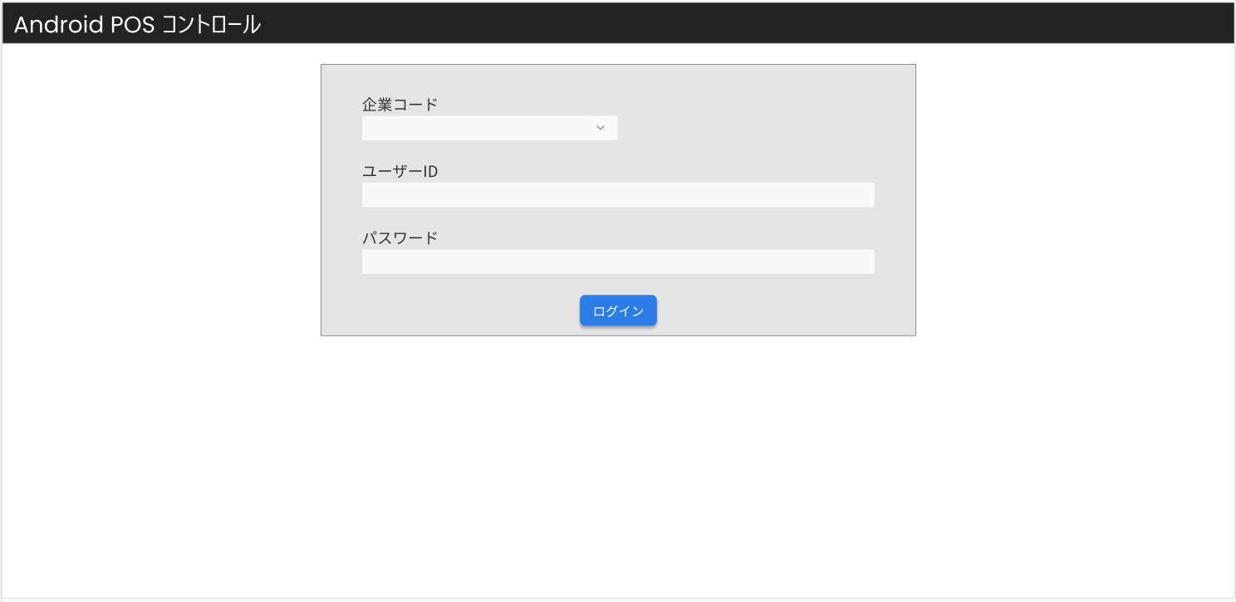
1

7
8

2
3

4
5

6

 | ■画面項目定義

 | 画面項目ID | 項目 |  | タイプ | I/O | 多言語対象 | アウトプット |  |  |  |  |  |  |  |  | インプット |  |  |  |  | 備考
 |  |  |  |  |  |  | マッピングデータ |  |  |  | 初期値 |  | 表示コントロール | Control enable |  | 必須 | 数字 | 文字 | マッピングデータ
 |  |  |  |  |  |  | API名 | 項目 |  |  |  |  |  |  |  |  |  |  | API名 | 項目
 | 1 | タイトルヘッダー |  | テキスト | － | ● | － | － |  |  | Android POS Control |  | ー | － |  | － | ー | ー | － | ー
 | 2 | ユーザーIDタイトル |  | テキスト | O | ● | － | － |  |  | ユーザーID |  | ー | ー |  | － | ー | ー | － | ー
 | 3 | ユーザーID |  | テキスト | I | － | － |  |  |  | － |  | ー | ー |  | － | ー | ー | － | ー
 | 4 | パスワードタイトル |  | テキスト | O | ● | － | － |  |  | パスワード |  | ー | ー |  | － | ー | ー | － | ー
 | 5 | パスワード |  | EditText | I | － | － | － |  |  | － |  | ー | ー |  | － | ー | ー | － | ー
 | 6 | ログイン |  | ボタン | I | ● | － | － |  |  | ログイン |  | ー | Enable |  | － | ー | ー | － | ー | Login-01/EmployeeMaster
 | 7 | 企業コードタイトル |  | テキスト | O | ● | － | － |  |  | 企業コード |  | ー | ー |  | － | ー | ー | － | ー
 | 8 | 企業コード |  | テキスト | I | － | － |  |  |  | － |  | ー | ー |  | － | ー | ー | － | ー

